상품제안서
[사조대림] 정성 42호(카톤단위 무료배송) | 상품코드: F30087

 |  |  |  |  |  |  | 02-412-0044 | www.easy1.co.kr
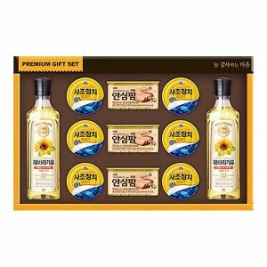

【상세/제작정보】

【인쇄/포장옵션】 | / 포장불가능

【공급단가】 | 수량 | 50~ | 100~ | 500~ | 1,000~ | 2,000~
*VAT별도 | 단가 | 28,750원 | 28,290원 | 27,600원 | 26,910원 | 26,450원

【상품 URL】 | http://www.easy1.co.kr/src/goods_detail.php?gdno=30087

